отчет
Панель KPI

выручка
1 '13 | 4,430 | 0 | 6,494 |  | #N/A | #N/A
2 | 8,810 | 1 | 6,546 |  | #N/A | #N/A
3 | 2,911 | 0 | 3,493 |  | #N/A | #N/A
4 | 7,528 | 1 | 5,471 |  | #N/A | #N/A
5 | 7,508 | 0 | 2,958 |  | #N/A | 2,958
6 | 5,319 | 1 | 8,625 |  | 8,625 | #N/A
7 | 5,539 | 0 | 6,170 |  | #N/A | #N/A
8 | 2,070 | 1 | 8,139 |  | #N/A | #N/A
9 | 3,466 | 0 | 5,208 |  | #N/A | #N/A
10 | 7,505 | 1 | 7,056 |  | #N/A | #N/A
11 | 3,506 | 0 | 7,302 |  | #N/A | #N/A
12 | 7,846 | 1 | 7,548 |  | #N/A | #N/A
1 '14 | 6,984 | 0 | 6,873 |  | #N/A | #N/A
расходы
1 '13 | 1,502 | 0 | 1,273 |  | #N/A | 1,273
2 | 2,500 | 1 | 2,218 |  | #N/A | #N/A
3 | 1,340 | 0 | 1,761 |  | #N/A | #N/A
4 | 1,550 | 1 | 2,996 |  | #N/A | #N/A
5 | 2,226 | 0 | 3,837 |  | 3,837 | #N/A
6 | 2,601 | 1 | 2,164 |  | #N/A | #N/A
7 | 2,925 | 0 | 2,795 |  | #N/A | #N/A
8 | 1,620 | 1 | 2,479 |  | #N/A | #N/A
9 | 2,577 | 0 | 1,785 |  | #N/A | #N/A
10 | 1,021 | 1 | 1,769 |  | #N/A | #N/A
11 | 1,028 | 0 | 2,764 |  | #N/A | #N/A
12 | 2,347 | 1 | 2,783 |  | #N/A | #N/A
1 '14 | 2,637 | 0 | 1,803 |  | #N/A | #N/A
прибыль
1 '13 | 2,928 | 0 | 5,221 |  | #N/A | #N/A
2 | 6,310 | 1 | 4,328 |  | #N/A | #N/A
3 | 1,572 | 0 | 1,732 |  | #N/A | #N/A
4 | 5,978 | 1 | 2,475 |  | #N/A | #N/A
5 | 5,282 | 0 | -879 |  | #N/A | -879
6 | 2,718 | 1 | 6,461 |  | 6,461 | #N/A
7 | 2,614 | 0 | 3,375 |  | #N/A | #N/A
8 | 450 | 1 | 5,660 |  | #N/A | #N/A
9 | 889 | 0 | 3,423 |  | #N/A | #N/A
10 | 6,484 | 1 | 5,287 |  | #N/A | #N/A
11 | 2,478 | 0 | 4,538 |  | #N/A | #N/A
12 | 5,500 | 1 | 4,764 |  | #N/A | #N/A
1 '14 | 4,347 | 0 | 5,070 |  | #N/A | #N/A
рентабельность
1 '13 | 1 | 0 | 1 |  | 1 | #N/A
2 | 1 | 1 | 1 |  | #N/A | #N/A
3 | 1 | 0 | 0 |  | #N/A | #N/A
4 | 1 | 1 | 0 |  | #N/A | #N/A
5 | 1 | 0 | 0 |  | #N/A | 0
6 | 1 | 1 | 1 |  | #N/A | #N/A
7 | 0 | 0 | 1 |  | #N/A | #N/A
8 | 0 | 1 | 1 |  | #N/A | #N/A
9 | 0 | 0 | 1 |  | #N/A | #N/A
10 | 1 | 1 | 1 |  | #N/A | #N/A
11 | 1 | 0 | 1 |  | #N/A | #N/A
12 | 1 | 1 | 1 |  | #N/A | #N/A
1 '14 | 1 | 0 | 1 |  | #N/A | #N/A

 | ыы

Об авторе
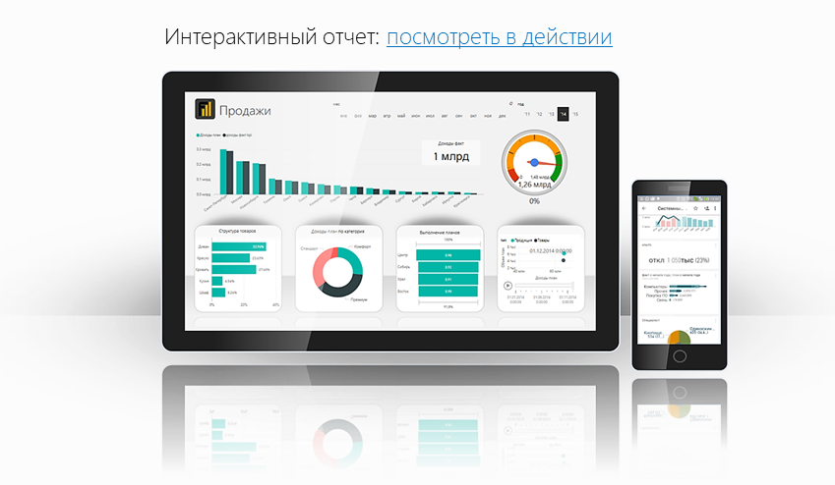
Файл подготовлен руководителем
Консультационной группы Finalytics.PRO
Салостей Станиславом

Finalytics.PRO занимается созданием интерактивных
аналитических отчетов для финансистов и
руководителей на платформе Power BI.
Преимущество таких отчетов:
наглядность, доступность, всегда онлайн.

Мы таже проводим корпоративное обучение
работе с Excel и Power BI.

По всем вопросам обращайтесь:
+7 913 388 7176 | www.finalytics.pro
SalosteySV@finalytics.pro | www.vk.com/finalytics

Современные инструменты работы с большими объемами данных для финансистов

